Solicitud gráfica
 | Área: | Matemáticas |  |  | Fecha:
 | Grado: | 7 |  |  | 2016-02-10
 | Título del tema: | Las aplicaciones de la proporcionalidad |  |  | ¿Cuaderno de estudio o recurso? | Recurso
 | Editor: | Adriana Ma. Pachón |  |  | Motor del recurso | F6B

 | Código guión o recurso: | MA_07_08_CO_REC160 | ← Para determinar este código, visite la hoja de Ayuda
 |  |  |  |  | ESPECIFICACIÓN DE ARCHIVOS A ENTREGAR
Núm. | Archivo Shutterstock o ruta en web | Imagen para: | Tipo | Ubicación de la imagen en el recurso F6B | Nombre imagen SMALL | Tamaño imagen SMALL | Nombre imagen ZOOM | Tamaño imagen ZOOM | Descripción | Observaciones
IMG01 | 292054547 | Recurso F6B | Fotografía | Contenido | MA_07_08_CO_REC160_IMG01n.jpg | 320 x 480 px | MA_07_08_CO_REC160_IMG01a.jpg | 800 x 458 px | Para botón 1, ficha 1
IMG02 | Ver descripción | Recurso F6B | Ilustración | Contenido | MA_07_08_CO_REC160_IMG02n.jpg | 320 x 480 px | MA_07_08_CO_REC160_IMG02a.jpg | 800 x 458 px | Para botón 2, ficha 1 Saco con etiqueta de descuento del 50 %. La imagen original fue tomada de Shutterstock 2503495, sin embargo, se debe cambiar la etiqueta para mostrarla en español: 50 % Descuento | 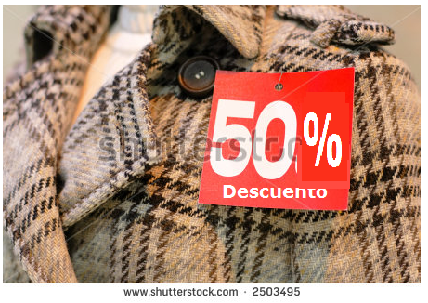
IMG03 | Ver descripción | Recurso F6B | Ilustración | Contenido | MA_07_08_CO_REC160_IMG03n.jpg | 320 x 480 px | MA_07_08_CO_REC160_IMG03a.jpg | 800 x 458 px | Para botón 2, ficha 2 Señor pensando, con un globo de diálogo: El 50 % de $ 180 000 La imagen original se tomó de Shutterstock 240191542 | 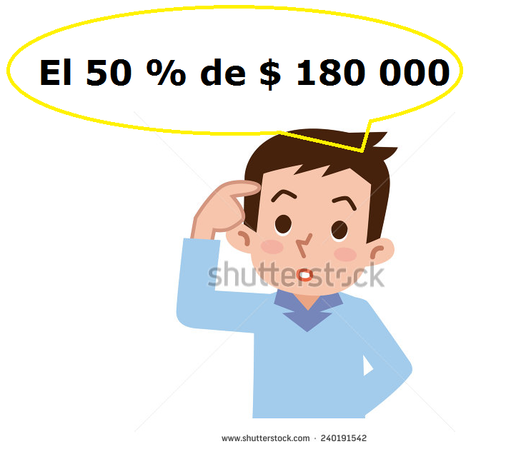
IMG04 | 144707689 | Recurso F6B | Fotografía | Contenido | MA_07_08_CO_REC160_IMG04n.jpg | 320 x 480 px | MA_07_08_CO_REC160_IMG04a.jpg | 800 x 458 px | Para botón 2, ficha 3
IMG05 | 225746563 | Recurso F6B | Fotografía | Contenido | MA_07_08_CO_REC160_IMG05n.jpg | 320 x 480 px | MA_07_08_CO_REC160_IMG05a.jpg | 800 x 458 px | Para botón 3, ficha 1
IMG06 | 194914541 | Recurso F6B | Fotografía | Contenido | MA_07_08_CO_REC160_IMG06n.jpg | 320 x 480 px | MA_07_08_CO_REC160_IMG06a.jpg | 800 x 458 px | Para botón 3, ficha 2
IMG07 | 91801163 | Recurso F6B | Fotografía | Contenido | MA_07_08_CO_REC160_IMG07n.jpg | 320 x 480 px | MA_07_08_CO_REC160_IMG07a.jpg | 800 x 458 px | Para botón 4, ficha 1
IMG08 | 1328947 | Recurso F6B | Fotografía | Contenido | MA_07_08_CO_REC160_IMG08n.jpg | 320 x 480 px | MA_07_08_CO_REC160_IMG08a.jpg | 800 x 458 px | Para botón 4, ficha 2
IMG09 | 87016532 | Recurso F6B | Fotografía | Contenido | MA_07_08_CO_REC160_IMG09n.jpg | 320 x 480 px | MA_07_08_CO_REC160_IMG09a.jpg | 800 x 458 px | Para botón 4, ficha 3

 |  |  |  |  |  |  |  |  |  | Adaptar imagen
 |  |  |  |  |  |  |  |  |  | Adaptar imagen

